Osvětlení
Modernizace a rozšíření balneo provozu Lázeňský dům Aurora Třeboň - I.Etapa - Rozšíření slatinných koupelí
Typ svítidla a umístění | ks | Kč/ks | Celkem Kč | DPH% | Celk.Kč s DPH

A – Vstupní a odchozí šatny
prostor č. 2.01.1, 2.02.1, 2.03.1, 2.04.1, 2.05.1, 2.06.1
Svítidlo stropní přisazené, přímé svícení, materiál: Ekolit, barva povrchu antracit,
opálový difuzor, rozměry: pr. 300mm, v. 85mm, LED 19,2W/230V 3000K 2266lm,
světelný zdroj součástí svítidla, stmívatelné provedení DIM DALI | 18 | 0.00 | 0.00 | 21 | 0.00
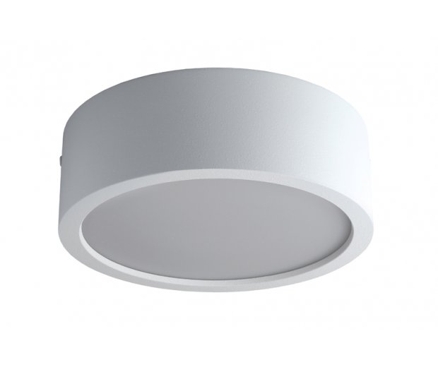

 |  |  | bude dodáno v barvě antracit
B – Slatinné koupele
prostor č. 2.01.2, 2.02.2, 2.03.2, 2.04.2, 2.05.2, 2.06.2
Svítidlo stropní přisazené, přímé svícení, materiál: Ekolit, barva povrchu antracit,
opálový difuzor, rozměry: pr. 300mm, v. 85mm, LED 19,2W/230V 3000K 2266lm,
světelný zdroj součástí svítidla, stmívatelné provedení DIM DALI, IP44 | 12 | 0.00 | 0.00 | 21 | 0.00

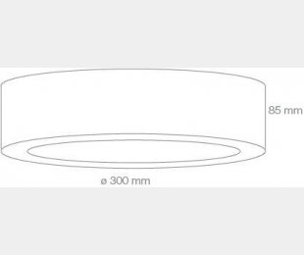

 |  |  | bude dodáno v barvě antracit

C – Relaxační místnosti
prostor č. 2.01.3, 2.02.3, 2.03.3, 2.04.3 2.05.3, 2.06.3
Svítidlo stropní vestavné s rámečkem, barva nástřiku bílá, opálový difuzor,
rozměry: dl. 2300mm, š. 75mm, hl. max. 100mm, LED 47,2W, 5160 lm (2700K) /
5 780lm (6500K), ovládání Turnable white, světelný zdroj součástí svítidla | 6 | 0.00 | 0.00 | 21 | 0.00

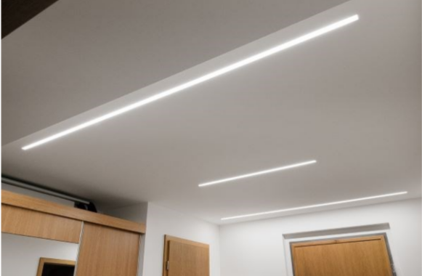

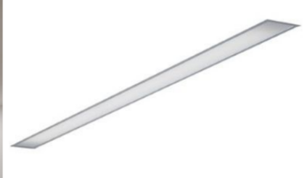

D - Relaxační místnosti
Svítidlo nástěnné se svícením pouze nahoru, materiál: Ekolit, barva dle určení RAL,
struktura, rozměry: dl. 220mm, v. 100mm, hl. 125mm, LED 6,2W/230V, 3000K
740lm, ovládání stmívatelné DALI, světelný zdroj součástí svítidla | 18 | 0.00 | 0.00 | 21 | 0.00
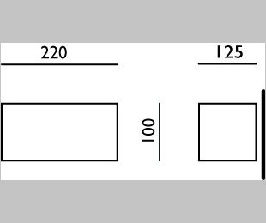

Barevná úprava bude určena technickým dozorem investora.
C - Masáže
prostor č. 2.01.4, 2.02.4, 2.03.4, 2.04.4 2.05.4, 2.06.4
Svítidlo stropní vestavné s rámečkem, barva nástřiku bílá, opálový difuzor,
rozměry: dl. 2300mm, š. 75mm, hl. max. 100mm, LED 47,2W, 5160 lm (2700K) /
5 780lm (6500K), ovládání Turnable white, světelný zdroj součástí svítidla | 12 | 0.00 | 0.00 | 21 | 0.00

D - masáže
Svítidlo nástěnné se svícením pouze nahoru, materiál: Ekolit, barva dle určení RAL,
struktura, rozměry: dl. 220mm, v. 100mm, hl. 125mm, LED 6,2W/230V, 3000K
740lm, ovládání stmívatelné DALI, světelný zdroj součástí svítidla | 18 | 0.00 | 0.00 | 21 | 0.00

Barevná úprava bude určena technickým dozorem investora.

E – 2.07 - Chodba
Stropní vestavný panel, materiál: rámeček hliník, barva nástřuku bílá,
opálový difuzor, rozměry: 595x595x10mm, LED 40W, 4000K, 4400lm,
UGR<16, ovládání ZAP./VYP., IP54 | 12 | 0.00 | 0.00 | 21 | 0.00

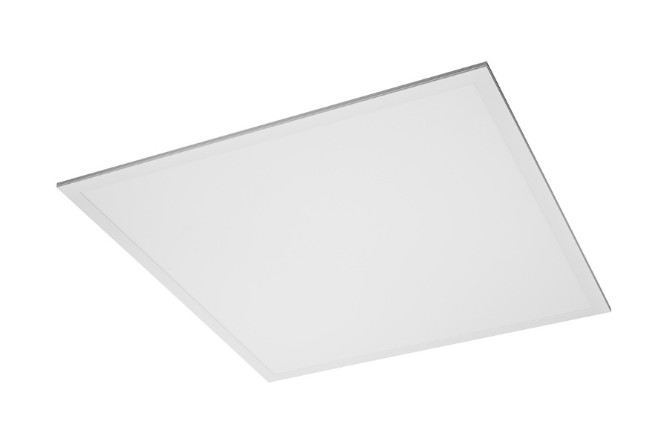
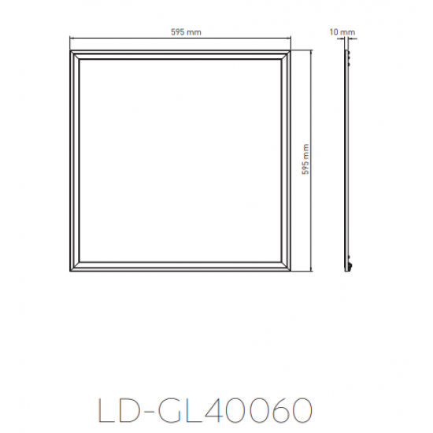

F – 2.08 - Úklidová místnost
Svítidlo stropní vestavné, materiál: hliník, barva rámečku bílá, prizmatický difuzor,
rozměry: pr. 136mm, hl. 56,5mm, velikost vest. otvoru 120mm, LED 8 - 15W nastavitelná
intenzita svícení, 864 - 1620lm, 4000K, ovládání ZAP./VYP. | 2 | 0.00 | 0.00 | 21 | 0.00

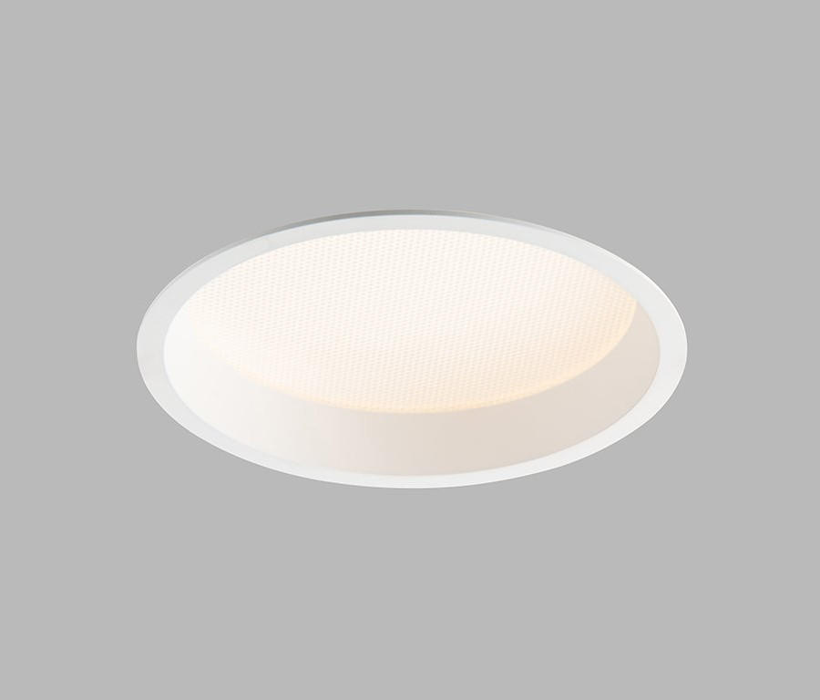

F – 2.09 - Umývárna personál
Svítidlo stropní vestavné, materiál: hliník, barva rámečku bílá, prizmatický difuzor,
rozměry: pr. 136mm, hl. 56,5mm, velikost vest. otvoru 120mm, LED 8 - 15W nastavitelná
intenzita svícení, 864 - 1620lm, 4000K, ovládání ZAP./VYP. | 1 | 0.00 | 0.00 | 21 | 0.00

G – LED zrcadlo
LED zrcadlo s celoobvodovým svícením, rozměry: v. 700mm, š. 500mm,
hl. 32mm, 35W, 2520lm, 4000K, světelný zdroj součástí svítidla, možnost
montáže na výšku i na šířku, ovládání ZAP./VYP. | 1 | 0.00 | 0.00 | 21 | 0.00
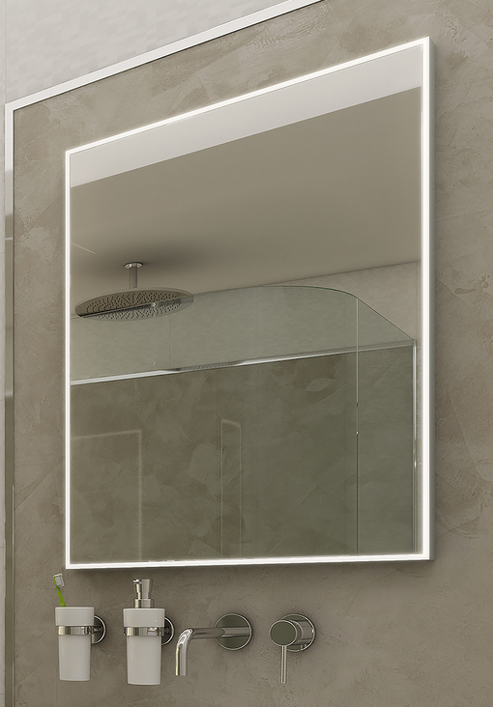
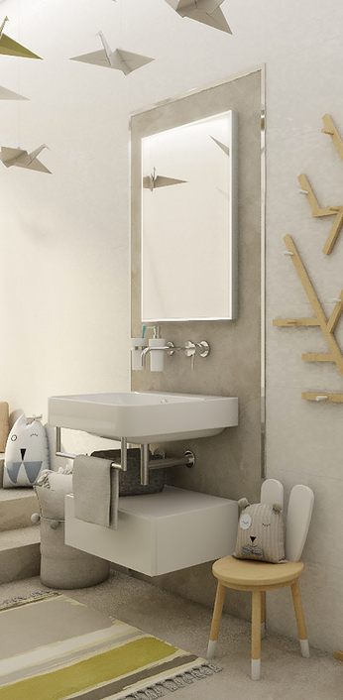
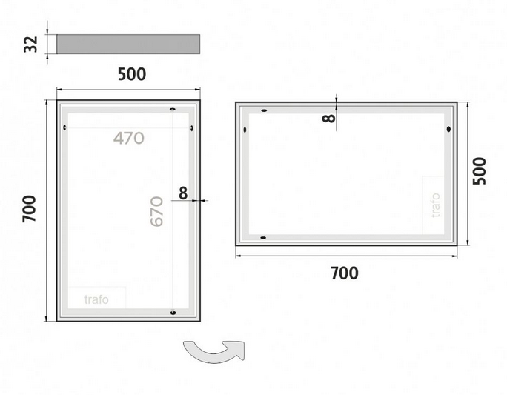

F – 2.10 - WC personál
Svítidlo stropní vestavné, materiál: hliník, barva rámečku bílá, prizmatický difuzor,
rozměry: pr. 136mm, hl. 56,5mm, velikost vest. otvoru 120mm, LED 8 - 15W nastavitelná
intenzita svícení, 864 - 1620lm, 4000K, ovládání ZAP./VYP. | 1 | 0.00 | 0.00 | 21 | 0.00

H – 1.1 - Strojovna VZT
Svítidlo průmyslové prachotěsné, materiál: základna kov, barva nástřiku bílá,
opálový plastový difuzor, rozměry: dl. 1200mm, v. 83mm, š. 102mm, LED 40W,
4000K, 5600lm, ovládání ZAP./VYP., IP65 IK10 | 13 | 0.00 | 0.00 | 21 | 0.00
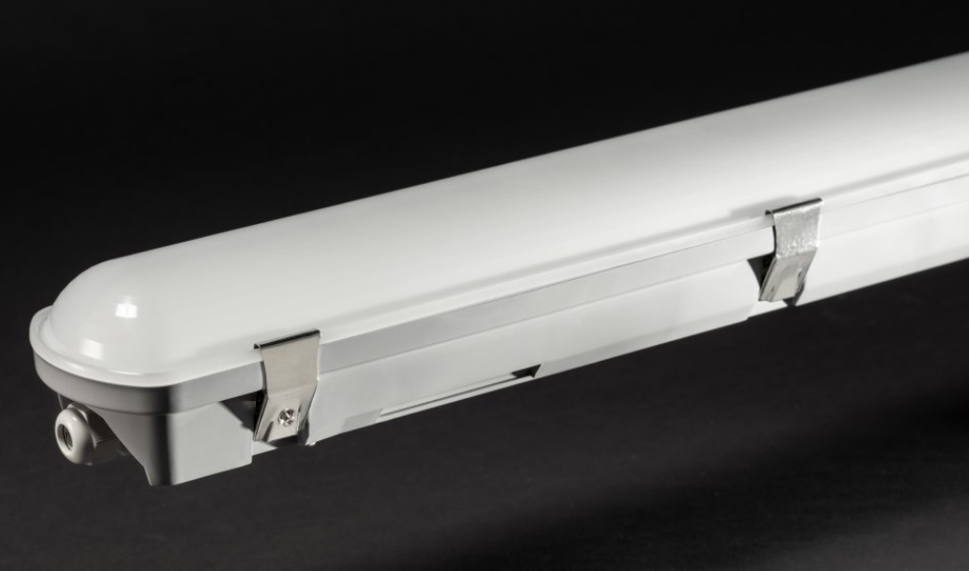
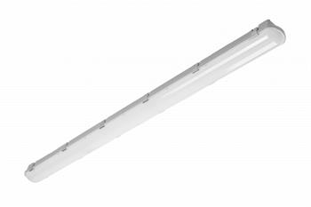
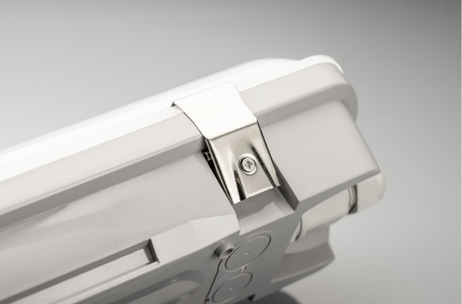

Inteligentní systém řízení osvětlení
Ovladač bílý 7 tlačítek - 4 scény + vypínač + nahoru/dolů, | 26 | 0.00 | 0.00 | 21 | 0.00
Rámeček bílý - kryt ovládacího panelu | 24 | 0.00 | 0.00 | 21 | 0.00
Rámeček bílý pro 3 ovladače | 2 | 0.00 | 0.00 | 21 | 0.00
PIR | 12 | 0.00 | 0.00 | 21 | 0.00
DIGIDIM Router | 2 | 0.00 | 0.00 | 21 | 0.00
Drobný materiál | 1 | 0.00 | 0.00 | 21 | 0.00
Zapojení, zprovoznění a programování systému řízení osvětlení | 1 | 0.00 | 0.00 | 21 | 0.00

Celkem bez montáže |  |  | 0.00 | 21 | 0.00

Montáž svítidel
Stropní střední | 30 | 0.00 | 0.00 | 21 | 0.00
Stropní velké / vestavné | 48 | 0.00 | 0.00 | 21 | 0.00
Nástěnné | 36 | 0.00 | 0.00 | 21 | 0.00
Dopravné | 1 | 0.00 | 0.00 | 21 | 0.00

Celkem včetně montáže |  |  | 0.00 | 21 | 0.00

